图一 新手怪物
地图一场景：森林；怪物类型：野兽、植物、人型生物
怪物没有暴击 | 参考：https://sts.huijiwiki.com/wiki/%E6%99%AE%E9%80%9A%E6%80%AA%E7%89%A9 |  |  |  |  |  | 确认上下限，在其中随机
中毒要不要去掉？和灼烧太类似，束缚、冻结效果要不要和眩晕做出区分？先技能后目标和先目标后技能两种模式 |  |  |  |  |  |  | 个体属性波动、生命值波动
定位：弱小的敌人，主要起到教学作用，在战斗中帮助玩家了解部分游戏机制
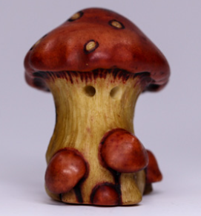
 |  | 蘑菇怪（红）
 |  | 预估战损：0
 |  | 属性 |  | 技能 |  |  | 行为
 |  | 生命值：14 | 速度：1 | 【撞击】 |  |  | 1.每回合等概率随机使用技能
 |  | 力量：5 | 智力：5 | 造成（1力量）物理伤害 |  |  | 2.生命值低于50%时，下次行动必定使用【扎根防御】，这个效果仅会触发一次
 |  |  |  | 距离4 | 范围1 | 目标随机 | 3.生命值低于50%时，且已经触发过行为2，则之后每次行动均使用【撞击】
 |  | 木属性：15 | 眩晕抗性：0 | 【扎根防御】
 |  | 水属性：0 | 流血抗性：0 | 自身获得6物理护盾
 |  | 火属性：0 | 中毒抗性：0
 |  | 雷属性：0 | 脆弱抗性：0

 |  | 展示机制-护盾-物理护盾


 |  | 蘑菇怪（蓝）
 |  | 预估战损：0
 |  | 属性 |  | 技能 |  |  | 行为
 |  | 生命值：12 | 速度：1 | 【孢子攻击】 |  |  | 1.每回合等概率随机使用技能
 |  | 力量：5 | 智力：5 | 造成（1智力）木元素伤害 |  |  | 2.生命值低于50%时，下次行动必定使用【真菌防御】，这个效果仅会触发一次
 |  |  |  | 距离6 | 范围1 | 目标随机 | 3.生命值低于50%时，且已经触发过行为2，则之后每回合均使用【孢子攻击】
 |  | 木属性：15 | 眩晕抗性：0 | 【真菌防御】
 |  | 水属性：0 | 流血抗性：0 | 自身获得6元素护盾
 |  | 火属性：0 | 中毒抗性：0
 |  | 雷属性：0 | 脆弱抗性：0

 |  | 展示机制-护盾-元素护盾

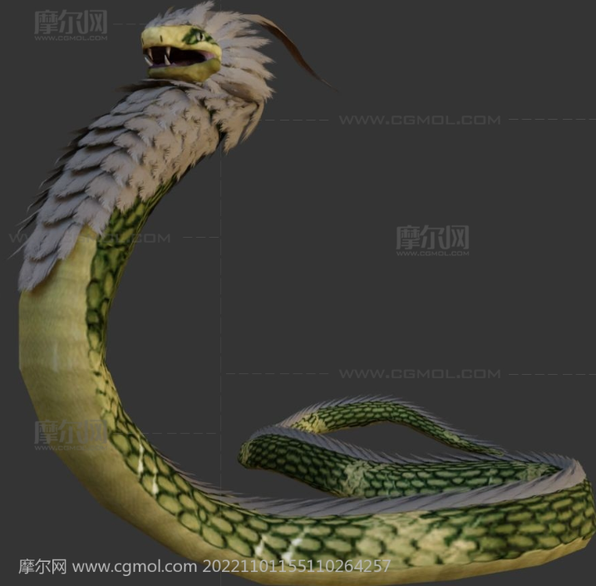
 |  | 铁鳞蛇
 |  | 预估战损：20
 |  | 属性 |  | 技能 |  |  | 行为
 |  | 生命值：65 | 速度：12 | 【袭击】 |  |  | 1.第一次行动必定使用【潜伏】
 |  | 力量：7 | 智力：7 | 造成（1力量）物理伤害 |  |  | 2.第二次行动必定使用【袭击】
 |  |  |  | 100%的基础概率附带3层流血效果 |  |  | 3.第三次行动以及后续次行动，有50%的概率使用【袭击】，50%概率使用【扫尾】
 |  | 木属性：0 | 眩晕抗性：0 | 距离6 | 范围1 | 目标随机
 |  | 水属性：0 | 流血抗性：35 | 【扫尾】
 |  | 火属性：0 | 中毒抗性：0 | 造成（0.6力量）物理伤害
 |  | 雷属性：0 | 脆弱抗性：0 | 距离6 | 范围2 | 目标随机
 |  |  |  | 【潜伏】
 |  | 展示机制-流血 |  | 获得1力量、1智力、5物理护盾

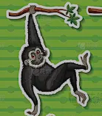
 |  | 大锤猿
 |  | 预估战损：0
 |  | 属性 |  | 技能 |  |  | 行为
 |  | 生命值：23 | 速度：6 | 【蓄力】 |  |  | 1.【蓄力】和【重锤】轮流使用
 |  | 力量：8 | 智力：2 | 蓄力中！
 |  |  |  | 【重锤】
 |  | 木属性：0 | 眩晕抗性：0 | 造成（1力量）物理伤害
 |  | 水属性：0 | 流血抗性：0 | 100%的基础概率附带眩晕
 |  | 火属性：0 | 中毒抗性：0 | 距离3 | 范围1 | 目标随机
 |  | 雷属性：0 | 脆弱抗性：0

 |  | 展示机制-眩晕

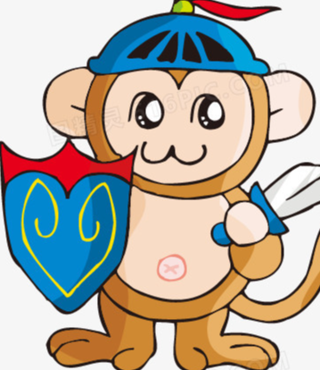
 |  | 盾牌猿
 |  | 预估战损：0
 |  | 属性 |  | 技能 |  |  | 行为
 |  | 生命值：30 | 速度：4 | 【保护】 |  |  | 1.【保护队友】和【盾击】轮流使用
 |  | 力量：8 | 智力：3 | 使生命值最低的队员获得7纯净护盾 |  |  | 2.如果有队友生命值低40%，则必定使用【保护队友】
 |  |  |  | 【盾击】 |  |  | 3.如果只有自身存活，则必定使用【盾击】
 |  | 木属性：0 | 眩晕抗性：20 | 造成（0.5力量）物理伤害
 |  | 水属性：0 | 流血抗性：20 | 自身获得4纯净护盾
 |  | 火属性：0 | 中毒抗性：0 | 距离4 | 范围1 | 目标随机
 |  | 雷属性：0 | 脆弱抗性：0

 |  | 展示机制-护盾-纯净护盾


 |  | 稻草人
 |  | 预估战损：0
 |  | 属性 |  | 特殊
 |  | 生命值：18 | 速度：0 | 假人不拥有回合，不可行动，占据1个位置
 |  | 力量：0 | 智力：0 | 假人拥有初始状态：
 |  |  |  | 缠绕 | 持续99回合
 |  | 木属性：300 | 眩晕抗性：300
 |  | 水属性：0 | 流血抗性：300
 |  | 火属性：0 | 中毒抗性：300
 |  | 雷属性：0 | 脆弱抗性：300

 |  | 展示机制-缠绕

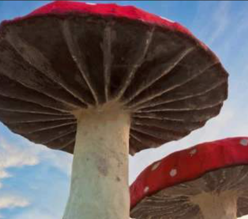
 |  | 超大蘑菇
 |  | 预估战损：20
 |  | 属性 |  | 技能 |  |  | 行为
 |  | 生命值：66 | 速度：2 | 【红色真丝分裂】 |  |  | 1.首次行动必定使用【红色真丝分裂】
 |  | 力量：3 | 智力：5 | 召唤一个蘑菇怪（红） |  |  | 2.场上有其它友方单位存活时，第二次行动使用【菌雾】，否则使用【菌丝攻击】
 |  |  |  | 【蓝色真丝分裂】 |  |  | 3.之后的回合65%使用【菌丝攻击】，35%使用【菌雾】
 |  | 木属性：30 | 眩晕抗性：0 | 召唤一个蘑菇怪（蓝） |  |  |  | 如果上次行动使用了【菌雾】，则本次行动必定使用【菌丝攻击】
 |  | 水属性：0 | 流血抗性：0 | 【菌丝攻击】 |  |  | 4.生命值低于50%时，下次行动时必定使用【蓝色真丝分裂】，这个效果仅触发1次
 |  | 火属性：0 | 中毒抗性：0 | 造成（0.5智力）木元素伤害
 |  | 雷属性：0 | 脆弱抗性：0 | 以50%基础概率造成束缚效果
 |  |  |  | 距离6 | 范围1 | 优先选取最远的敌人
 |  | 展示机制-束缚、脆弱 |  | 【菌雾】
 |  |  |  | 以100%概率施加脆弱2回合
 |  |  |  | 距离9 | 范围2

图一 普通怪物
定位：起教学作用的同时，还会考验相关能力，否则战损较大的敌人


 | 雷刺猬
 | 预估战损：0
 | 属性 |  | 技能 |  |  | 行为
 | 生命值：15-19 | 速度：7 | 【带电尖刺】 |  |  | 1.50%使用【带电尖刺】，50%使用【刺猬小队号角】
 | 力量：3 | 智力：7 | 造成（1智力）雷元素伤害 |  |  | 2.如果有处于潮湿或冻结状态的敌人，必定使用【带电尖刺】
 |  |  | 以100%基础概率施加1回合麻痹效果
 | 木属性：0 | 眩晕抗性：0 | 距离6 | 范围1 | 目标随机，优先选取潮湿或冻结的目标
 | 水属性：0 | 流血抗性：0 | 【刺猬小队号角】
 | 火属性：0 | 中毒抗性：0 | 所有队员获得+1智力和+1力量
 | 雷属性：20 | 脆弱抗性：0 | 持续至战斗结束

 | 展示机制-麻痹


 | 火刺猬
 | 预估战损：0
 | 属性 |  | 技能 |  |  | 行为
 | 生命值：15-19 | 速度：7 | 【灼热尖刺】 |  |  | 1.50%使用【灼热尖刺】，50%使用【刺猬小队号角】
 | 力量：3 | 智力：7 | 造成（1智力）火元素伤害 |  |  | 2.如果有处于缠绕或束缚状态的敌人，必定使用【灼热尖刺】
 |  |  | 以100%基础概率施加1层灼烧效果
 | 木属性：0 | 眩晕抗性：0 | 距离6 | 范围1 | 目标随机，优先选取缠绕或束缚的目标
 | 水属性：0 | 流血抗性：0 | 【刺猬小队号角】
 | 火属性：20 | 中毒抗性：0 | 所有队员获得+1智力和+1力量
 | 雷属性：0 | 脆弱抗性：0 | 持续至战斗结束

 | 展示机制-灼烧


 | 刺猬巫师（水）
 | 预估战损：0
 | 属性 |  | 技能 |  |  | 行为
 | 生命值：21-25 | 速度：9 | 【召唤浪潮】 |  |  | 1.首次行动必定使用【刺猬仪式】，第二次行动必定使用【召唤浪潮】
 | 力量：3 | 智力：7 | 造成（1智力）水元素伤害 |  |  | 2.50%使用【召唤浪潮】，50%使用【刺猬仪式】
 |  |  | 以100%基础概率施加2回合潮湿效果
 | 木属性：0 | 眩晕抗性：0 | 距离6 | 范围1 | 目标随机，优先选取不处于缠绕或束缚状态的目标
 | 水属性：20 | 流血抗性：0 | 【刺猬仪式】
 | 火属性：0 | 中毒抗性：0 | 自身获得+2智力和+10水属性
 | 雷属性：0 | 脆弱抗性：0 | 持续至战斗结束

 | 展示机制-潮湿 | 通常和电刺猬一队


 | 刺猬巫师（木）
 | 预估战损：0
 | 属性 |  | 技能 |  |  | 行为
 | 生命值：21-25 | 速度：9 | 【藤蔓缠绕】 |  |  | 1.首次行动必定使用【刺猬仪式】，第二次行动必定使用【藤蔓缠绕】
 | 力量：3 | 智力：7 | 造成（1智力）木元素伤害 |  |  | 2.50%使用【藤蔓缠绕】，50%使用【刺猬仪式】
 |  |  | 以100%基础概率施加2回合缠绕效果
 | 木属性：20 | 眩晕抗性：0 | 距离6 | 范围1 | 目标随机，优先选取不处于缠绕或束缚状态的目标
 | 水属性：0 | 流血抗性：0 | 【刺猬仪式】
 | 火属性：0 | 中毒抗性：0 | 自身获得+2智力和+10木属性
 | 雷属性：0 | 脆弱抗性：0 | 持续至战斗结束

 | 展示机制-缠绕 | 通常和火刺猬一队


 | 刺猬士兵
 | 预估战损：0
 | 属性 |  | 技能 |  |  | 行为
 | 生命值：16-22 | 速度：6 | 【铁甲】 |  |  | 1.首次行动必定使用【铁甲】
 | 力量：7 | 智力：3 | 自身获得8物理护盾 |  |  | 2.有护甲时使用【撞击】，否则使用【铁甲】
 |  |  | 【撞击】
 | 木属性：0 | 眩晕抗性：0 | 造成（1力量）物理伤害
 | 水属性：0 | 流血抗性：0 | 距离6 | 范围1 | 目标随机
 | 火属性：0 | 中毒抗性：0
 | 雷属性：0 | 脆弱抗性：0

 | 充当前排角色，站在刺猬小队的第一个

